01
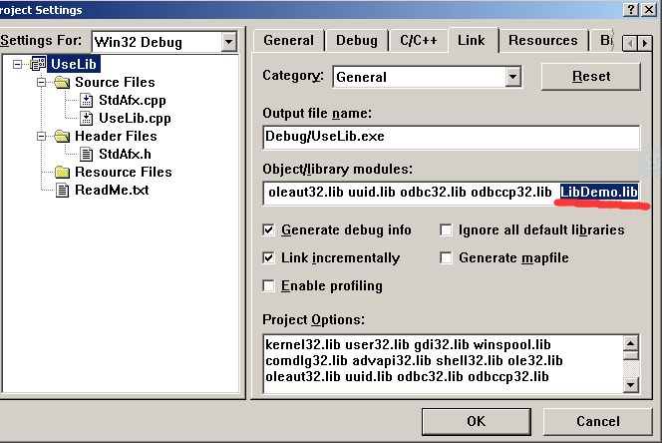
创建静态链接库：

 | 1、在VC6中创建项目：Win32 Static Library
 |  |  | 静态链接库的缺点：
 |  |  |  | 直接将函数代码嵌入exe
 | 2、在项目中创建两个文件：xxx.h 和 xxx.cpp |  |  | 使用静态链接生成的可执行文件体积较大，造成浪费
 |  |  |  | 库文件改变了，需要重新编译exe，才能生效
 | xxx.h文件：
 | #if !defined(AFX_TEST_H__DB32E837_3E66_4BE7_B873_C079BC621AF0__INCLUDED_) |  |  | 我们常用的printf、memcpy、strcpy等就来自这种静态库
 | #define AFX_TEST_H__DB32E837_3E66_4BE7_B873_C079BC621AF0__INCLUDED_ |  |  | 导入头文件只有函数声明、返回值、参数类型，没有具体实现
 |  |  |  | 函数具体实现 在已经编译好的库文件，链接器自动连接了
 | #if _MSC_VER > 1000 |  |  | 假的模块化
 | #pragma once
 | #endif // _MSC_VER > 1000

 | int Plus(int x, int y);
 | int Sub(int x, int y);
 | int Mul(int x, int y);
 | int Div(int x, int y);

 | #endif

 | xxx.cpp文件：
 | int Plus(int x, int y)
 | {
 |  | return x+y;
 | }
 | int Sub(int x, int y)
 | {
 |  | return x-y;
 | }
 | int Mul(int x, int y)
 | {
 |  | return x*y;
 | }
 | int Div(int x, int y)
 | {
 |  | return x/y;
 | }

 | 3、编译

二、使用静态链接库：

 | 方式一：
 |  | 将xxx.h 和 xxx.lib复制到要使用的项目中

 |  | 在需要使用的文件中包含：#include "xxx.h"

 |  | 在需要使用的文件中包含：#pragma comment(lib, "xxx.lib")

 | 方式二：

 |  | 将xxx.h 和 xxx.lib复制到要使用的项目中

 |  | 在需要使用的文件中包含：#include "xxx.h"

02
一、创建DLL

1、源文件中： |  | 2、头文件中

int __stdcall Plus(int x,int y) |  | extern "C" _declspec(dllexport) __stdcall int Plus (int x,int y);
{ |  | extern "C" _declspec(dllexport) __stdcall int Sub (int x,int y);
 | return x+y; | extern "C" _declspec(dllexport) __stdcall int Mul (int x,int y);
} |  | extern "C" _declspec(dllexport) __stdcall int Div (int x,int y);
int __stdcall Sub(int x,int y)
{
 | return x-y;
}
int __stdcall Mul(int x,int y) |  | 说明：
{
 | return x*y; | 1、extern 表示这是个全局函数，可以供各个其他的函数调用；
}
int __stdcall Div(int x,int y) |  | 2、"C" 按照C语言的方式进行编译、链接(默认C++)
{ |  |  | c++ 有函数重载(同名函数，不同参数类型、数量)，编译器会给函数名加 前后缀
 | return x/y;
} |  | 3、__stdcall，dll一般使用内平栈

 |  | 4、__declspec(dllexport)告诉编译器此函数为导出函数；
 |  | 5、可以使用dll查看器 查看函数

二、使用DLL

方式一：隐式连接(编译器帮我们去找这个函数)

 | 步骤1：将 *.h,*.lib 放到工程目录下面(源文件)，*.dll放在编译好的exe目录下

 | 步骤2：将 #pragma comment(lib,"DLL名.lib") 添加到调用文件中

 | 步骤3：加入函数的声明

 | extern "C" __declspec(dllimport) __stdcall int Plus (int x,int y);
 | extern "C" __declspec(dllimport) __stdcall int Sub (int x,int y); |  |  |  | 说明：
 | extern "C" __declspec(dllimport) __stdcall int Mul (int x,int y);
 | extern "C" __declspec(dllimport) __stdcall int Div (int x,int y); |  |  |  | __declspec(dllimport)告诉编译器此函数为导入函数；

方式二：显示链接

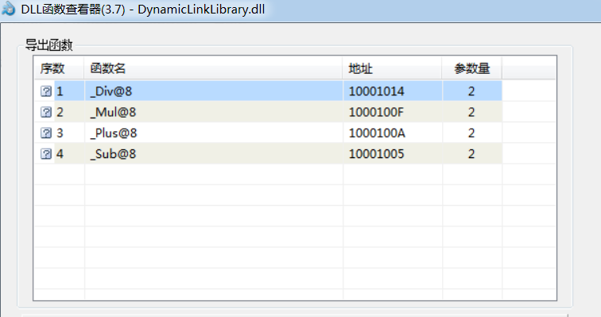
步骤1： | //定义函数指针
 | typedef int (__stdcall *lpPlus)(int,int);
 | typedef int (__stdcall *lpSub)(int,int);
 | typedef int (__stdcall *lpMul)(int,int);
 | typedef int (__stdcall *lpDiv)(int,int);

步骤2： //声明函数指针变量
 | lpPlus myPlus;
 | lpSub mySub;
 | lpMul myMul;
 | lpDiv myDiv;

步骤3： // | //动态加载dll到内存中
 | HINSTANCE hModule = LoadLibrary("DllDemo.dll");

步骤4： //从Dll中获取函数地址
 | myPlus = (lpPlus)GetProcAddress(hModule, "_Plus@8"); |  |  | 即使按照C语法导出，编译的dll中函数的名字也会有所变化
 | mySub = (lpSub)GetProcAddress(hModule, "_Sub@8"); |  |  | '_' 表示 stdcall
 | myMul = (lpMul)GetProcAddress(hModule, "_Mul@8"); |  |  | 8 表示参数的总大小
 | myDiv = (lpDiv)GetProcAddress(hModule, "_Div@8");

步骤5： | //调用函数
 | int a = myPlus(10,2); |  | 直接导出dll，很容易暴露出函数名，重要信息
 | int b = mySub(10,2); |  | 可以使用def文件影藏函数名
 | int c = myMul(10,2);
 | int d = myDiv(10,2);

特别说明：

Handle 是代表系统的内核对象，如文件句柄，线程句柄，进程句柄。
HMODULE 是代表应用程序载入的模块
HINSTANCE 在win32下与HMODULE是相同的东西 Win16 遗留
HWND 是窗口句柄
都是 win系统所分配的不同类型 编号
其实就是一个无符号整型,Windows之所以这样设计有2个目的：

 | 1、可读性更好

 | 2、避免在无意中进行运算

